Descripcion
 | Ingreso |  | salida

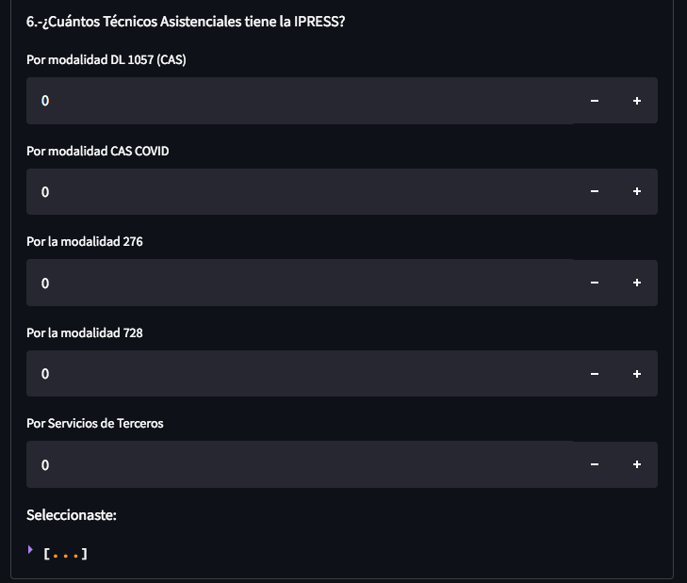
 | Pregunta 1 |  | Pregunta 1 | Pregunta 1_C
number_input_Multiple | opcion 1 | 1 | [opcion1: 1, opcion2:0, opcion3:4] | 5
 | opcion 2 | 0
Requiere: | opcion 3 | 4
-Opciones

Descripcion:
- Cada opcion puede admitir el ingreso de un numero

Salida
0,0,0,0,0,0
suma
recuento

number_input

Requiere:
--

Descripcion:
- Ingreso de numeros

radio

Requiere:
- Opciones

Descripcion:
- No hay ingreso de datos
- Se selecciona solo una de las opciones

date_input

Requiere:
--

Descripcion:
- Ingreso de una fecha

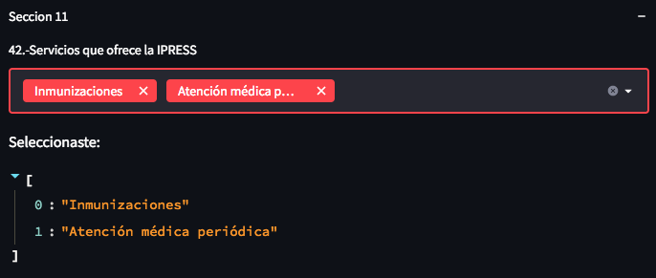
multiselect

Requiere:
- Opciones

Descripcion:
- Pueden buscarse multiples opciones y seleccionarlas

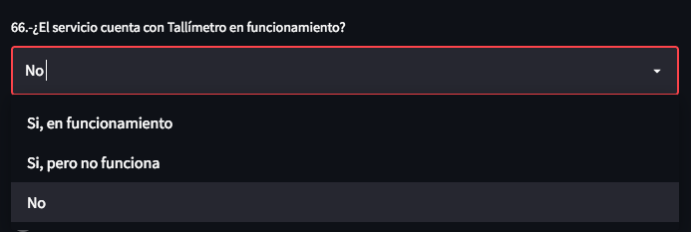
selectbox
Requiere:
- Opciones

Descripcion:
- Similar a "radio". Puede utilizarse cuando se debe seleccionar una opcion pero las opciones son extensas.

